2020-2022_Mission_Opdracht_5
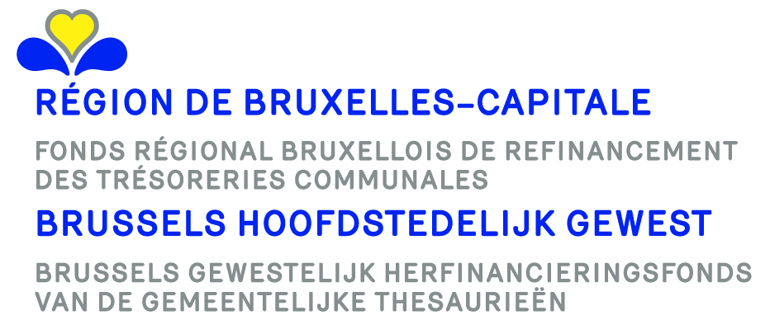

Appel à projets 2020-2022 (arrêté du gouvernement de la Région de Bruxelles-Capitale du 25.6.2020) Projectoproep 2020-2022 (besluit van de Brusselse Hoofdstedelijke Regering van 25.6.2020)
Communes Gemeenten | Projets déposés Ingediende projecten | Prêts octroyés Toegekende leningen (EUR) | Totaux prêts octroyés Totalen toegekende leningen (EUR) | Nombre de projets Aantal projecten
Anderlecht | Construction d'une salle de sport Neerpede Bouw van een sportzaal in Neerpede | 6,943,166.00 | 6,943,166.00 | 1
Berchem-Sainte-Agathe Sint-Agatha-Berchem | Acquisition d’un immeuble Aankoop van een gebouw | 929,974.00 | 929,974.00 | 1
Bruxelles | Achat d'un terrain au parc des sports Aankoop van een veld in het sportpark | 2,000,000.00 | 7,351,820.66 | 3
 | Extension de l'athénée des Pagodes Uitbreiding van het atheneum des Pagodes | 4,494,645.66
 | Achat d'un terrain Tour&Taxis Aankoop terrein gelegen op de site van Thurn & Taxis | 857,175.00
Etterbeek | Crèche Sainte-Geneviève Crèche Sainte-Geneviève | 2,523,794.00 | 2,523,794.00 | 1
Evere | Réaménagement nouveau cimetière Heraanleg van de begraafplaats | 1,197,753.00 | 1,742,258.00 | 2
 | Aménagement des vestiaires Tribune Saint Vincent Inrichting van de vestiaires Tribune Sint-Vincentius | 544,505.00
Forest Vorst | Rénovation école 13 Les Marronniers Renovatie van school 13 Les Marronniers | 1,140,000.00 | 3,223,033.00 | 2
 | Aménagement des combles de l'hôtel communal Gemeentehuis Vorst - Verbouwing van de zolder | 2,083,033.00
Ganshoren | Pavillon sport Sportpaviljoen | 1,165,413.00 | 1,165,413.00 | 1
Ixelles Elsene | Démolition, reconstruction et rénovation des bâtiments B et C de l'îlot communal Afbraak, wederopbouw en renovatie van de gebouwen B en C van het gemeentelijk blok | 3,369,782.00 | 3,369,782.00 | 1
Jette | Extension école Poelbos + salle de sport Uitbreiding van de school Poelbos | 2,861,782.00 | 2,861,782.00 | 1
Koekelberg | Herkoliers - École primaire de Kadeekes Herkoliers 68 – Renovatie van daken lagere school Kadeekes | 217,792.00 | 1,052,350.00 | 4
 | Acquisition en vue de la construction de logements Fr. Hellinckx 4 - J.J. 59 Aankoop Fr. Hellincksstraat 4 - J. Jacquet 59 te 1081 Koekelberg | 172,499.00
 | Serres à l'école Bossaert - Sergijsels School O. Bossaert – rénovatie van de 1ste verdieping Veiligheidstraat – “serrewerken”. | 539,598.00
 | Logements - Deneck 12 De Neck 12 - Huisvesting | 122,461.00
Molenbeek-Saint-Jean Sint-Jans-Molenbeek | Démolition et reconstruction école 1 Sloop en wederopbouw | 4,922,435.00 | 8,146,960.00 | 3
 | Construction d'un bâtiment - Salle de sport et autres pour les écoles Bouw van een gebouw - Sportzal en anders voor scholen | 990,716.00
 | Construction du centre de quartier Pythagoras Bouw van de wijkcentrum Pythagoras | 2,233,809.00
Saint-Gilles Sint-Gillis | Rénovation et réaménagement école Peter Pan Renovatie en inrichting van school Peter Pan | 309,555.00 | 3,820,550.00 | 3
 | Rénovation et aménagement lycée intégral Roger Lallemand Renovatie en inrichting van de middelbare school Roger Lallemand | 1,699,278.00
 | Rénovation de la piscine Victor Boin Renovatie van zwembad Victor Boin | 1,811,717.00
Saint-Josse-ten-Noode Sint-Joost-ten-Node | Construction logements + rez commercial chaussée de Louvain 89 Bouw van woningen en een commerciële handel – Leuvensesteenweg 89 | 1,561,579.00 | 2,058,464.77 | 2
 | Construction logements + rez commercial chaussée de Louvain 89 – 2 Bouw woningen en een commerciële handel – Leuvensesteenweg 89 - 2 | 496,885.77
Schaerbeek Schaarbeek | Achat immeuble rue Verte pour y héberger des services communaux et des associations Aankoop van een gebouw gelegen Groenstraat om gemeentelijke diensten en verenigingen te huisvesten | 4,100,000.00 | 8,672,436.00 | 5
 | Crèche Courte échelle (CPAS) Bouw van de crèche Courte Echelle (OCMW) | 1,450,147.00
 | Bâtiment Angle Haecht-Bergé Gebouw op de hoek Haecht-Bergé | 349,526.00
 | Aménagement Fermettes situées rue de Jérusalem Inrichting van de fermettes gelegen in de Jerusalemstraat | 1,565,083.00
 | Équipement socio-culturel « Élite-Scharabaeus » Oprichting van sociaal-culturele uitrusting Elite-Scarabeus. | 1,207,680.00
Uccle Ukkel | Crèche du Chat – Construction + rénovation Crèche du Chat – Bouw van een nieuw gedeelte en renovatie van het bestaande gedeelte | 770,000.00 | 1,134,440.00 | 2
 | Crèche du Chat – 2 Crèche du Chat – Bouw van een nieuw gedeelte en renovatie van het bestaande gedeelte – 2 | 364,440.00
Watermael-Boitsfort Watermaal-Bosvoorde | Archiducs sud – Construction d'une crèche Bouw van een kinderdagverblijf – Archiducs sud | 587,935.00 | 587,935.00 | 1
Woluwe-Saint-Lambert Sint-Lambrechts-Woluwe | Renouvellement piste d'athlétisme – Stade Fallion Vernieuwing atletiekbaan van Fallon stadium | 1,079,096.00 | 1,079,096.00 | 1
Woluwe-Saint-Pierre Sint-Pieters-Woluwe | Sportcity – Ventilation piscine Sportcity – Ventilatie hall zwembad | 652,728.00 | 652,728.00 | 1
Totaux – Totalen |  | 57,315,982.43 | 57,315,982.43 | 35

